ORDEN PARA FABRICAR
 | NOMBRE DEL PROYECTO: | (PO QTE. BS112525 Z / (ANN POCKROS)- FLAT ROMANS WITH RIBS )
 | NO. COTIZACION=
 | QUIEN COTIZO:
 | CONTACTO CLIENTE:
 | TOTAL $:

Item # | Fabric Name | ESTILO | TIPO | PR, PNL, OSP | % FULLNESS | AREA O CUARTO | ANCHO FINAL | LARGO FINAL | RETORNO | PIN SETTING | STARTING SPACE
 |  |  |  |  |  |  |  |  |  |  |  | NOTAS

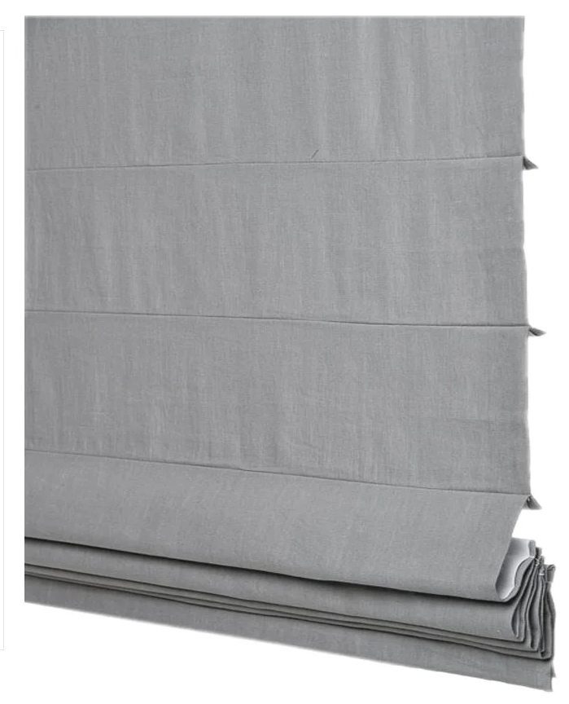
1
2
3
4
5
6
7
8
9
10

2 | CASCADE ROMAN SHADE MOTORIZED WITH BATTERY AND REMOTE CONTROL- , OM (MEC. POR ENFRENTE) LLEVA VALANCE 24.5" X 77" WITH BO (WITHE)

